調校MAP
℃
rpm
 | X_WT[0] | X_WT[1] | X_WT[2] | X_WT[3] | X_WT[4] | X_WT[5] | X_WT[6] | X_WT[7] | X_WT[8] | X_WT[9] | X_WT[10] | X_WT[11] | X_WT[12] | X_WT[13] | X_WT[14] | X_WT[15] | IdleMode | NormalMode
Y_ENGRPM[0] |  |  |  |  |  |  |  |  |  |  |  |  |  |  |  |  | 水溫 < 02-03 | 水溫 >= 02-03
Y_ENGRPM[1] |  |  |  |  |  |  |  |  |  |  |  |  |  |  |  |  | 以 02-00 轉 02-01 Sec | 照左邊MAP
EWPRPM_WT_ENGRPM
Y_ENGRPM[2] |  |  |  |  |  |  |  |  |  |  |  |  |  |  |  |  | 停 02-01 Sec
Y_ENGRPM[3]
Y_ENGRPM[4]
Y_ENGRPM[5]
Y_ENGRPM[6]
Y_ENGRPM[7]

℃
rpm
2019/4/18 MAP Ver.7 |  |  |  |  |  |  |  |  |  |  |  |  |  |  |  |  | 02-00 | 600 | rpm
 | 89 | 90 | 91 | 92 | 93 | 94 | 95 | 96 | 97 | 98 | 99 | 100 | 101 | 102 | 103 | 104 | 02-01 | 5 | Sec
1200 | 600 | 600 | 600 | 600 | 600 | 600 | 600 | 2400 | 3600 | 4800 | 5400 | 6000 | 6000 | 6000 | 6000 | 6000 | 02-02 | 6000 | Sec
2000 | 600 | 600 | 600 | 600 | 600 | 600 | 600 | 2400 | 3600 | 4800 | 5400 | 6000 | 6000 | 6000 | 6000 | 6000 | 02-03 | 88 | ℃
3000 | 600 | 600 | 600 | 600 | 600 | 600 | 600 | 2400 | 3600 | 4800 | 5400 | 6000 | 6000 | 6000 | 6000 | 6000
4000 | 600 | 600 | 600 | 600 | 600 | 600 | 600 | 2400 | 3600 | 4800 | 5400 | 6000 | 6000 | 6000 | 6000 | 6000
5000 | 600 | 600 | 600 | 600 | 600 | 600 | 600 | 2400 | 3600 | 4800 | 5400 | 6000 | 6000 | 6000 | 6000 | 6000
6000 | 600 | 600 | 600 | 600 | 600 | 600 | 600 | 2400 | 3600 | 4800 | 5400 | 6000 | 6000 | 6000 | 6000 | 6000
7000 | 600 | 600 | 600 | 600 | 600 | 600 | 600 | 2400 | 3600 | 4800 | 5400 | 6000 | 6000 | 6000 | 6000 | 6000
7500 | 600 | 600 | 600 | 600 | 600 | 600 | 600 | 2400 | 3600 | 4800 | 5400 | 6000 | 6000 | 6000 | 6000 | 6000

rpm
℃
2019/6/17 MAP Ver.8 |  |  |  |  |  |  |  |  |  |  |  |  |  |  |  |  | 02-00 | 600 | rpm
 | 85 | 90 | 91 | 92 | 93 | 94 | 95 | 96 | 97 | 98 | 99 | 100 | 101 | 102 | 103 | 104 | 02-01 | 5 | Sec
1200 | 600 | 600 | 600 | 600 | 600 | 600 | 600 | 2400 | 3600 | 4800 | 5400 | 6000 | 6000 | 6000 | 6000 | 6000 | 02-02 | 6000 | Sec
2000 | 600 | 600 | 600 | 600 | 600 | 600 | 600 | 2400 | 3600 | 4800 | 5400 | 6000 | 6000 | 6000 | 6000 | 6000 | 02-03 | 84 | ℃
3000 | 600 | 600 | 600 | 600 | 600 | 600 | 600 | 2400 | 3600 | 4800 | 5400 | 6000 | 6000 | 6000 | 6000 | 6000
4000 | 600 | 600 | 600 | 600 | 600 | 600 | 600 | 2400 | 3600 | 4800 | 5400 | 6000 | 6000 | 6000 | 6000 | 6000
5000 | 600 | 600 | 600 | 600 | 600 | 600 | 600 | 2400 | 3600 | 4800 | 5400 | 6000 | 6000 | 6000 | 6000 | 6000
6000 | 600 | 600 | 600 | 600 | 600 | 600 | 600 | 2400 | 3600 | 4800 | 5400 | 6000 | 6000 | 6000 | 6000 | 6000
7000 | 6000 | 6000 | 6000 | 6000 | 6000 | 6000 | 6000 | 6000 | 6000 | 6000 | 6000 | 6000 | 6000 | 6000 | 6000 | 6000
7500 | 6000 | 6000 | 6000 | 6000 | 6000 | 6000 | 6000 | 6000 | 6000 | 6000 | 6000 | 6000 | 6000 | 6000 | 6000 | 6000

℃
rpm
2019/6/20 MAP Ver.9 |  |  |  |  |  |  |  |  |  |  |  |  |  |  |  |  | 02-00 | 600 | rpm
 | 89 | 90 | 91 | 92 | 93 | 94 | 95 | 96 | 97 | 98 | 99 | 100 | 101 | 102 | 103 | 104 | 02-01 | 5 | Sec
1200 | 600 | 600 | 600 | 600 | 600 | 600 | 600 | 1600 | 3600 | 4800 | 6000 | 6000 | 6000 | 6000 | 6000 | 6000 | 02-02 | 6000 | Sec
2000 | 600 | 600 | 600 | 600 | 600 | 600 | 600 | 1600 | 3600 | 4800 | 6000 | 6000 | 6000 | 6000 | 6000 | 6000 | 02-03 | 88 | ℃
3000 | 600 | 600 | 600 | 600 | 600 | 600 | 1600 | 1600 | 3600 | 4800 | 6000 | 6000 | 6000 | 6000 | 6000 | 6000
4000 | 1200 | 1200 | 1200 | 1600 | 1600 | 1600 | 2500 | 2500 | 3600 | 4800 | 6000 | 6000 | 6000 | 6000 | 6000 | 6000
5000 | 1600 | 1600 | 1600 | 1600 | 2500 | 2500 | 3600 | 3600 | 4800 | 4800 | 6000 | 6000 | 6000 | 6000 | 6000 | 6000
6000 | 1600 | 1600 | 2500 | 2500 | 3600 | 3600 | 4500 | 5400 | 5400 | 6000 | 6000 | 6000 | 6000 | 6000 | 6000 | 6000
7000 | 2500 | 2500 | 3600 | 3600 | 4500 | 4500 | 5400 | 6000 | 6000 | 6000 | 6000 | 6000 | 6000 | 6000 | 6000 | 6000
7500 | 3600 | 3600 | 4800 | 4800 | 5400 | 5400 | 6000 | 6000 | 6000 | 6000 | 6000 | 6000 | 6000 | 6000 | 6000 | 6000

℃
rpm
2019/9/30 MAP Ver.10 |  |  |  |  |  |  |  |  |  |  |  |  |  |  |  |  | 02-00 | 600 | rpm
 | 89 | 90 | 91 | 92 | 93 | 94 | 95 | 96 | 97 | 98 | 99 | 100 | 101 | 102 | 103 | 104 | 02-01 | 5 | Sec
1200 | 600 | 600 | 600 | 600 | 600 | 600 | 600 | 2100 | 4100 | 5300 | 6000 | 6000 | 6000 | 6000 | 6000 | 6000 | 02-02 | 6000 | Sec
2000 | 600 | 600 | 600 | 600 | 600 | 600 | 600 | 2100 | 4100 | 5300 | 6000 | 6000 | 6000 | 6000 | 6000 | 6000 | 02-03 | 89 | ℃
3000 | 600 | 600 | 600 | 600 | 600 | 600 | 2100 | 2100 | 4100 | 5300 | 6000 | 6000 | 6000 | 6000 | 6000 | 6000
4000 | 1700 | 1700 | 1700 | 2100 | 2100 | 2100 | 3000 | 3000 | 4100 | 5300 | 6000 | 6000 | 6000 | 6000 | 6000 | 6000
5000 | 2100 | 2100 | 2100 | 2100 | 3000 | 3000 | 4100 | 4100 | 5300 | 5300 | 6000 | 6000 | 6000 | 6000 | 6000 | 6000
6000 | 2100 | 2100 | 3000 | 3000 | 4100 | 4100 | 5000 | 5900 | 5900 | 6000 | 6000 | 6000 | 6000 | 6000 | 6000 | 6000
7000 | 3000 | 3000 | 4100 | 4100 | 5000 | 5000 | 5900 | 6000 | 6000 | 6000 | 6000 | 6000 | 6000 | 6000 | 6000 | 6000
7500 | 4100 | 4100 | 5300 | 5300 | 5900 | 5900 | 6000 | 6000 | 6000 | 6000 | 6000 | 6000 | 6000 | 6000 | 6000 | 6000

℃
rpm
2020/5/26 MAP Ver.11
 | 84 | 85 | 86 | 87 | 88 | 89 | 90 | 91 | 92 | 93 | 94 | 95 | 96 | 97 | 98 | 99
1200 | 600 | 600 | 600 | 600 | 600 | 600 | 600 | 600 | 600 | 600 | 600 | 600 | 2100 | 4100 | 5300 | 6000
2000 | 600 | 600 | 600 | 600 | 600 | 600 | 600 | 600 | 600 | 600 | 600 | 600 | 2100 | 4100 | 5300 | 6000
3000 | 600 | 600 | 600 | 600 | 600 | 600 | 600 | 600 | 600 | 600 | 600 | 2100 | 2100 | 4100 | 5300 | 6000
4000 | 600 | 600 | 900 | 900 | 1300 | 1300 | 1700 | 1700 | 2100 | 2100 | 2100 | 3000 | 3000 | 4100 | 5300 | 6000
5000 | 600 | 900 | 1300 | 1300 | 1700 | 1700 | 2100 | 2100 | 2100 | 3000 | 3000 | 4100 | 4100 | 5300 | 5300 | 6000
6000 | 900 | 900 | 1300 | 1300 | 1700 | 2100 | 2100 | 3000 | 3000 | 4100 | 4100 | 5000 | 5900 | 5900 | 6000 | 6000
7000 | 900 | 1300 | 1300 | 1300 | 1700 | 2100 | 3000 | 4100 | 4100 | 5000 | 5000 | 5900 | 6000 | 6000 | 6000 | 6000
7500 | 1000 | 1300 | 1300 | 1700 | 3000 | 3000 | 4100 | 5300 | 5300 | 5900 | 5900 | 6000 | 6000 | 6000 | 6000 | 6000

MAP使用說明
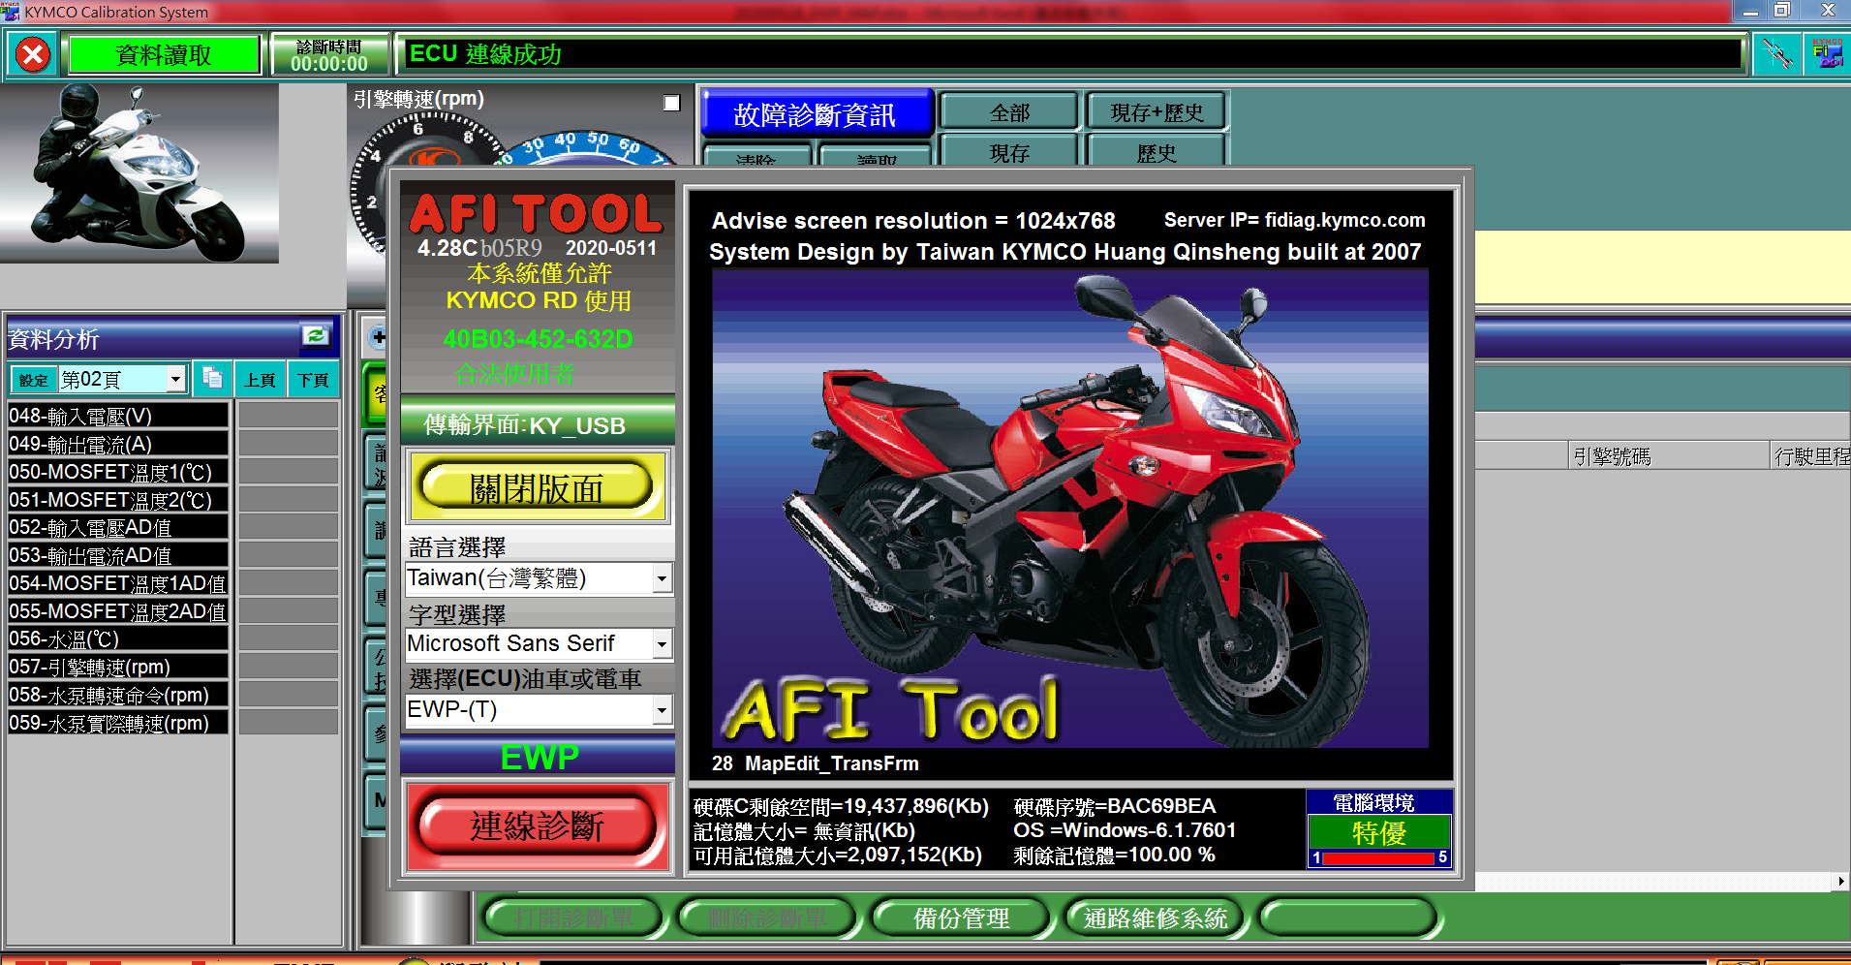

 | 1.1 | 水泵KEYON後，接上診斷和後開啟AFITool 至少為版本(AFI_Tool428Cb05R9(20200511)A)

 | 1.2 | 等開啟程序跑完後，點選連線診斷

 | 1.3 | 顯示ECU連線成功後即可按關閉版面

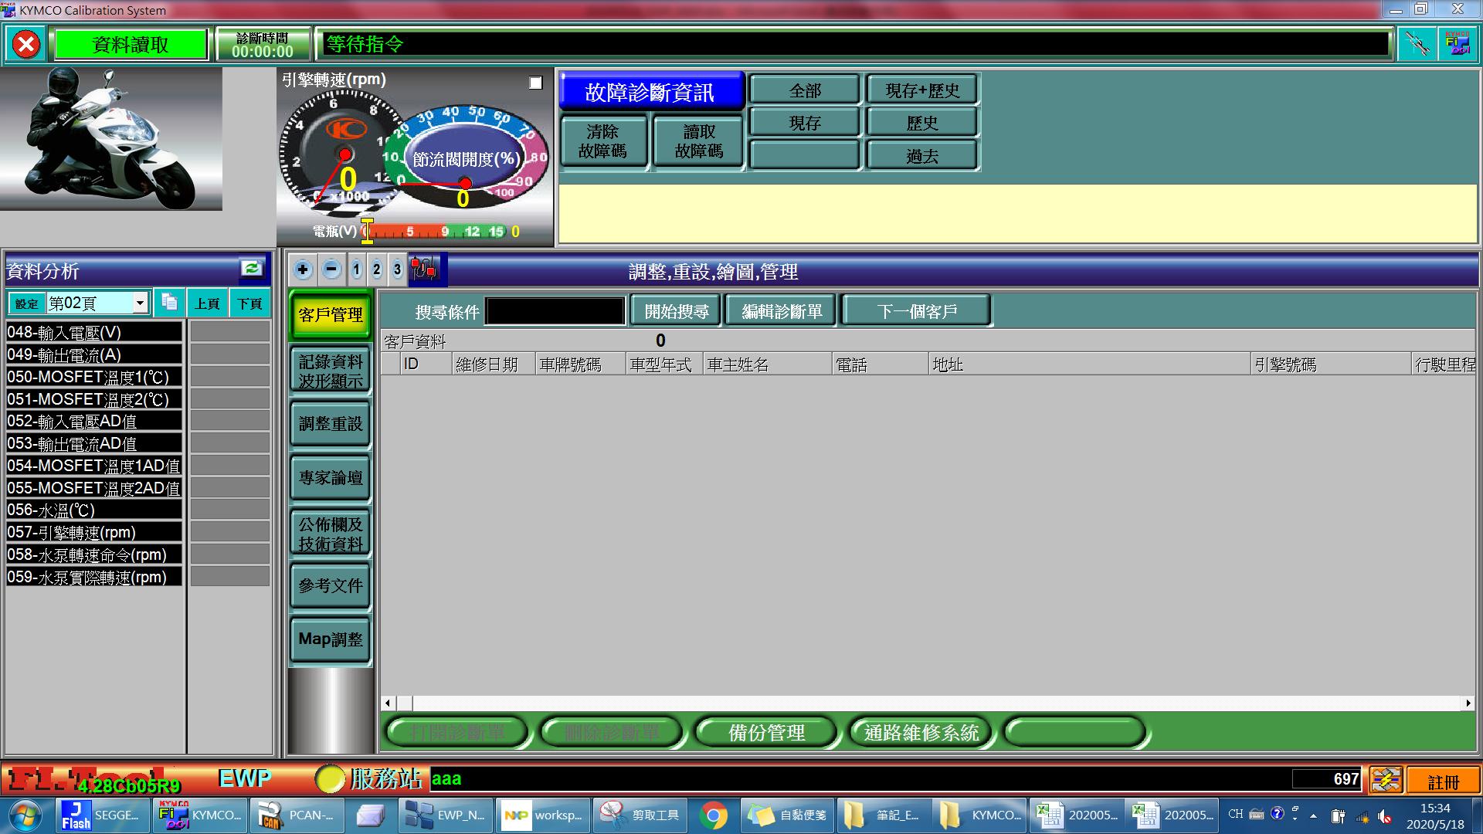
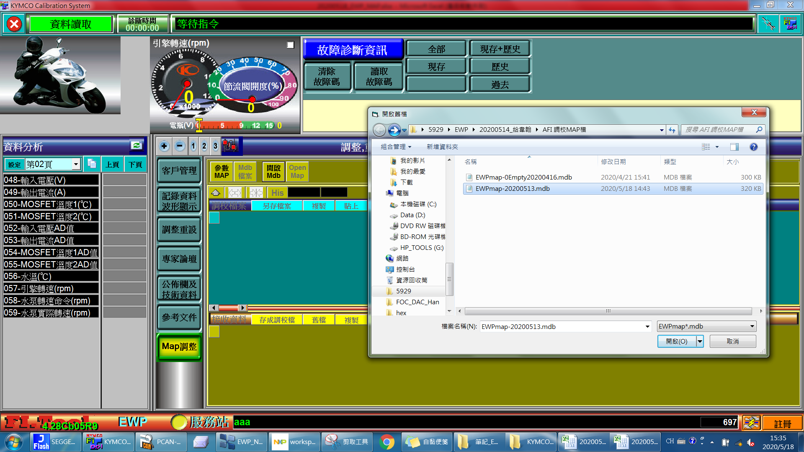
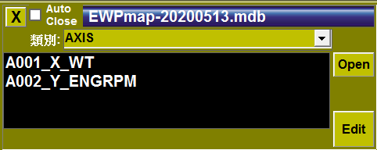

 | 2.1 | 點選MAP調整

 | 2.2 | 點選開啟Mdb，並選擇Mdb檔，即會出現參數小框框

 | 2.3 | 點選下拉選單即可選擇分類，分類和參數說明如下
分類 | 參數 |  | Gain | offset | 物理值 | 通訊值
AXIS | A001_X_WT | 水泵轉速查表X軸(冷卻液液) | 1 | 0
AXIS | A002_Y_ENGRPM | 水泵轉速查表Y軸(引擎轉速) | 1 | 0

R_EWPRPM | R003_EWPRPM_ENGRPM_WT | 水泵轉速查表命令 | 1 | 0

DATA | IDLEPARM | IDLE模式參數調整
DATA | 1 | IDLE模式轉速 | 1 | 0 | 600 | 600
DATA | 2 | IDLE模式運轉時間 | 0.1 | 0 | 5 | 50
DATA | 3 | IDLE模式停止時間 | 0.1 | 0 | 6000 | 60000
DATA | 4 | IDLE模式停止溫度 | 1 | -40 | 89 | 129

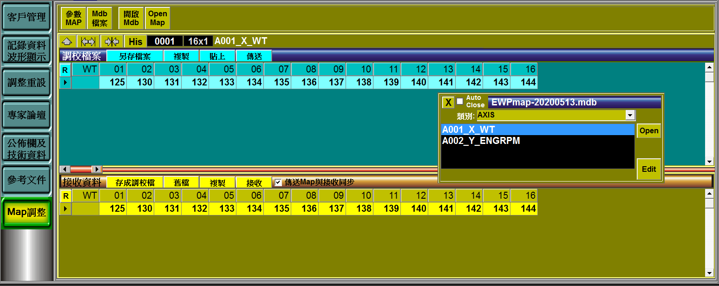

 | 3.1 | 雙擊分類參數，更改上面(藍色)數值後，雙擊空白處即能完成參數更改

 | 3.2 | 按下傳送即能將調教數值輸入至控制器內

